상품제안서
스카이 필 미니 3포트 멀티 초고속 충전기 65W | 상품코드: S26218

 |  |  |  |  |  |  | 02-713-8555 | www.synergygift.co.kr
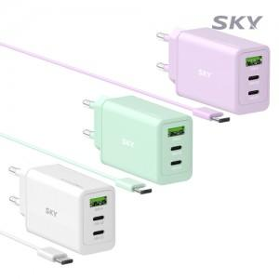

【상세/제작정보】

【인쇄/포장옵션】 | 레이저, 풀칼라 / 포장지포장

【공급단가】 | 수량 | 50~ | 100~ | 300~ | 500~ | 1,000~
*VAT별도 | 화이트 | 18,500원 | 17,900원 | 17,100원 | 16,800원 | 16,500원
 | 민트(품절) | 18,500원 | 17,900원 | 17,100원 | 16,800원 | 16,500원
 | 퍼플 | 18,500원 | 17,900원 | 17,100원 | 16,800원 | 16,500원

【상품 URL】 | https://www.synergygift.co.kr:443/src/goods_detail.php?gdno=26218

